Лист 1
Прайс-лист
МИР ПРЯЖИ

В валюте: руб. (курс 1).
Цены указаны на 07.08.2020

№ | Номенклатура/ Характеристика номенклатуры | Описание | Изображение | Артикул | Цена | Ед. | Остаток | Ссылка на сайт
 | Калькулятор для вязания PONY 60671 | Калькулятор для вязания PONY 60671 | 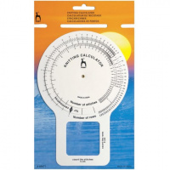 | 60671_BPS | 182.18 |  |  | Изображение
 | Калькулятор для вязания PONY 60671 |  |  |  | 182.18 | шт | 10 | Изображение
 | Кольца маркировочные PONY 60226 20 шт, пластик | Кольца маркировочные PONY 60226 20 шт, пластик | 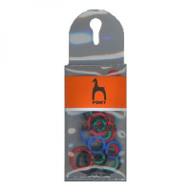 | 60226_BPS | 45.23 |  |  | Изображение
 | Кольца маркировочные PONY 60226 20 шт, пластик |  |  |  | 45.23 | шт | 30 | Изображение
 | Кольцо маркировочное разъемное, 20 шт. PONY 60238 | Кольцо маркировочное разъемное, 20 шт. PONY 60238 | 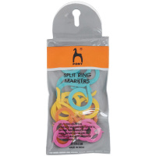 | 60238_BPS | 51.72 |  |  | Изображение
 | Кольцо маркировочное разъемное, 20 шт. PONY 60238 |  |  |  | 51.72 | шт | 45 | Изображение
 | Наперсток для вязания PONY 60245, пластик | Наперсток для вязания PONY 60245, пластик | 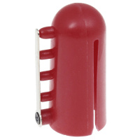 | 60245_BPS | 90.87 |  |  | Изображение
 | Наперсток для вязания PONY 60245, пластик |  |  |  | 90.87 | шт | 15 | Изображение
 | Предохранители спиц 2 шт. PONY 60222, пластик | Предохранители спиц 2 шт. PONY 60222, пластик | 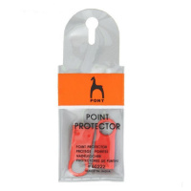 | 60222_BPS | 26.40 |  |  | Изображение
 | Предохранители спиц 2 шт. PONY 60222, пластик |  |  |  | 26.40 | шт | 28 | Изображение
 | Скоба шалевая, размер 2/0, PONY 60204 | Скоба шалевая, размер 2/0, PONY 60204 | 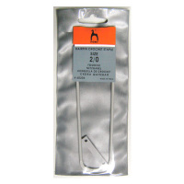 | 60204_BPS | 53.60 |  |  | Изображение
 | Скоба шалевая, размер 2/0, PONY 60204 |  |  |  | 53.60 | шт | 35 | Изображение
 | Скоба шалевая, размер 3/0, PONY 60205 | Скоба шалевая, размер 3/0, PONY 60205 | 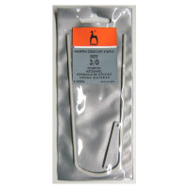 | 60205_BPS | 53.60 |  |  | Изображение
 | Скоба шалевая, размер 3/0, PONY 60205 |  |  |  | 53.60 | шт | 33 | Изображение
 | Скоба шалевая, размер 4/0, PONY 60206 | Скоба шалевая, размер 4/0, PONY 60206 | 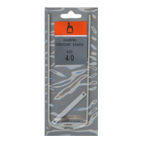 | 60206_BPS | 54.94 |  |  | Изображение
 | Скоба шалевая, размер 4/0, PONY 60206 |  |  |  | 54.94 | шт | 19 | Изображение
 | Скоба шалевая, размер 5/0, PONY 60207 | Скоба шалевая, размер 5/0, PONY 60207 | 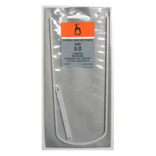 | 60207_BPS | 53.60 |  |  | Изображение
 | Скоба шалевая, размер 5/0, PONY 60207 |  |  |  | 53.60 | шт | 12 | Изображение
 | Спицы вспомогательные для кос изогнутые PONY 60210 от 2,00 мм до 5,00 мм/ 12,7 см, 2 шт. | Спицы вспомогательные для кос изогнутые PONY 60210 от 2,00 мм до 5,00 мм/ 12,7 см, 2 шт. | 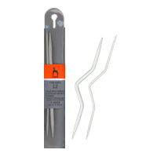 | 60210_BPS | 52.26 |  |  | Изображение
 | Спицы вспомогательные для кос изогнутые PONY 60210 от 2,00 мм до 5,00 мм/ 12,7 см, 2 шт. |  |  |  | 52.26 | шт | 43 | Изображение
 | Счетчик рядов в чехле, пластик 2-5 мм | Счетчик рядов в чехле, пластик 2-5 мм | 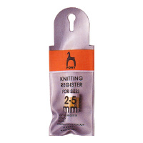 | 60201_BPS | 50.92 |  |  | Изображение
 | Счетчик рядов в чехле, пластик 2-5 мм |  |  |  | 50.92 | шт | 22 | Изображение
 | Счетчик рядов для спиц 5.5-7.5 мм 60202 PONY, пластик | Счетчик рядов для спиц 5.5-7.5 мм 60202 PONY, пластик | 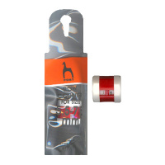 | 60202_BPS | 55.61 |  |  | Изображение
 | Счетчик рядов для спиц 5.5-7.5 мм 60202 PONY, пластик |  |  |  | 55.61 | шт | 43 | Изображение
 | Счетчики рядов для спиц 2-7/5,5-7,5 мм PONY 60203, 2 шт | Счетчики рядов для спиц 2-7/5,5-7,5 мм PONY 60203, 2 шт | 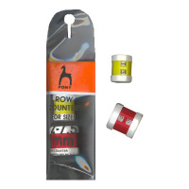 | 60203_BPS | 99.83 |  |  | Изображение
 | Счетчики рядов для спиц 2-7/5,5-7,5 мм PONY 60203, 2 шт |  |  |  | 99.83 | шт | 56 | Изображение
 | Устройство для изготовления помпонов (разъёмное) | Устройство для изготовления помпонов (разъёмное) | 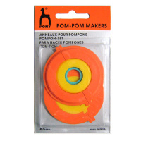 | 60401_BPS | 75.04 |  |  | Изображение
 | Устройство для изготовления помпонов (разъёмное) |  |  |  | 75.04 | шт | 19 | Изображение
 | Устройство для изготовления помпонов 1 шт. | Устройство для изготовления помпонов 1 шт. | 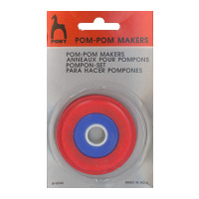 | 60342_BPS | 58.96 |  |  | Изображение
 | Устройство для изготовления помпонов 1 шт. |  |  |  | 58.96 | шт | 48 | Изображение
 | Челнок для фриволите PONY | Челнок для фриволите PONY | 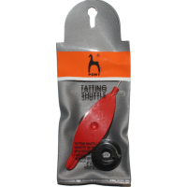 | 60237_BPS | 110.56 |  |  | Изображение
 | Челнок для фриволите PONY |  |  |  | 110.56 | шт | 24 | Изображение
 | Шпилька-спица (малая) 2 шт. PONY 60208 | Шпилька-спица (малая) 2 шт. PONY 60208 |  | 60208_BPS | 50.92 |  |  | Изображение
 | Шпилька-спица (малая) 2 шт. PONY 60208 |  |  |  | 50.92 | шт | 49 | Изображение

